应用场景
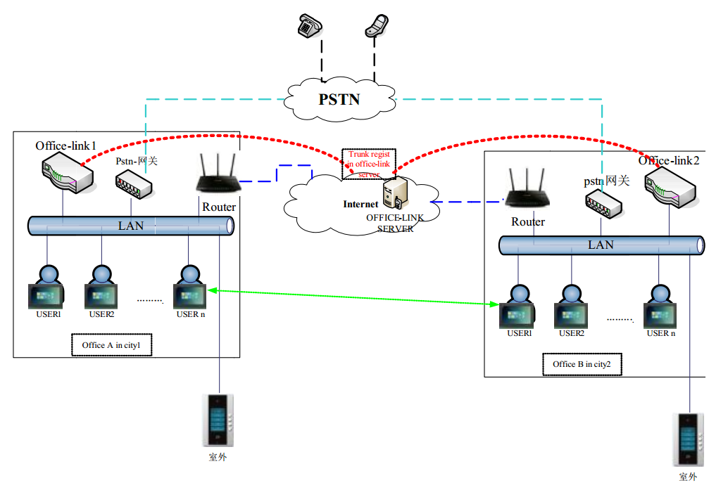

OfficeLink系统是一套可应用于办公环境的软件VoIP PBX系统。 第一可以作为 IP 或混合的 PBX 的核心：交换呼叫、管理路由、使能特性，以及通过IP、模拟线路（POTS）、以及数字（T1/E1）的联系同外部呼叫链接在一起； 第二可作为呼叫中心：IVR（交互式语音呼叫中心流程应答系统）、ACD（自动呼叫分配系统）； 第三可用于公共网络：互联网电话服务、语音信箱系统等。

